วัดราชวรินทร์
สรุปผลการดำเนินการจัดซื้อจัดจ้างในรอบ เดือนตุลาคม 2565
โรงเรียนวัดราชวรินทร์ สำนักงานเขตธนบุรี กรุงเทพมหานคร
รายงาน ณ วันที่ 3 ตุลาคม 2565
ลำดับที่ | งานที่จัดซื้อจัดจ้าง | วงเงินที่จะ | ราคากลาง | วิธีซื้อหรือจ้าง | รายชื่อผู้เสนอราคา | ผู้ได้รับการคัดเลือก | เหตุผลที่คัดเลือกโดยสรุป | เลขที่และวันที่ของสัญญา
 |  | ซื้อหรือจ้าง |  |  | และราคาที่เสนอ | และราคาที่ตกลงซื้อหรือจ้าง |  | หรือข้อตกลงในการจัดซื้อหรือจ้าง
1 | ค่าอาหารเช้าและอาหารกลางวันสำหรับ | 13,120 | 13,120 | เฉพาะเจาะจง | 1. บริษัท ณภัทรฟุ้ดส์ จำกัด | 1. บริษัท ณภัทรฟุ๊ดส์ จำกัด | ราคาต่ำสดุไม่เกินวงเงิน | ใบสั่งจ้างเลขที่ 21-10-65
 | นักเรียนโรงเรียนวัดราชวรินทร์ ตุลาคม 2565 |  |  |  |  |  | งบประมาณที่ได้รับ | ลงวันที่ 21 สิงหาคม 2565

ลงชื่อ.........................................................
(นางสาวศลิษา นาคประทุม)
ตำแหน่ง ครู วิทยฐานะ ครูชำนาญการพิเศษ
รักษาการในตำแหน่ง
ผู้อำนวยการโรงเรียนวัดราชวรินทร์

วัดกระจับพินิจ
สรุปผลการดำเนินการจัดซื้อจัดจ้างในรอบเดือน ตุลาคม 2565
โรงเรียนวัดกระจับพินิจ สำนักงานเขตธนบุรี
วันที่ 31 ตุลาคม 2565
ลำดับที่ | งานที่จัดซื้อหรือจัดจ้าง | วงเงินที่จะซื้อหรือจ้าง | ราคากลาง | วิธีซื้อหรือจ้าง | รายชื่อผู้เสนอราคาและราคาที่เสนอ | ผู้ได้รับการคัดเลือกและราคาที่ตกลงซื้อหรือจ้าง | เหตุผลที่คัดเลือกโดยสรุป | เลขที่และวันที่ของสัญญาหรือข้อตกลงในการซื้อหรือจ้าง
1 | จ้างเหมาประกอบอาหาร (ปรุงสำเร็จ) สำหรับนักเรียนโรงเรียนวัดกระจับพินิจ เดือนพฤศจิกายน 2565 โดยวิธีเฉพาะเจาะจง | 384,750 | 384,750 | เฉพาะเจาะจง | บริษัท บุญเฮง จำกัด | บริษัท บุญเฮง จำกัด |  | 21-01-66 | 21-10-66

ลงชื่อ.....................................................ผู้รายงาน
(นางสาวศิณิชา อ่อนสมบูรณ์)

วัดบางน้ำชน
แบบ สขร.1
สรุปผลการดำเนินการจัดซื้อจัดจ้างในรอบเดือน ตุลาคม 2565
โรงเรียนวัดบางน้ำชน สำนักงานเขตธนบุรี
วันที่ 1 พฤศจิกายน 2565

ลำดับที่ | งานที่จัดซื้อหรือจัดจ้าง | วงเงินที่จะซื้อหรือจ้าง | ราคากลาง | วิธีซื้อหรือจ้าง | รายชื่อผู้เสนอราคาและราคาที่เสนอ | ผู้ได้รับการคัดเลือกและราคาที่ตกลงซื้อหรือจ้าง | เหตุผลที่คัดเลือกโดยสรุป | เลขที่และวันที่ของสัญญาหรือข้อตกลงในการซื้อหรือจ้าง
1 | จ้างเหมาประกอบอาหาร (ปรุงสำเร็จ) สำหรับนักเรียนโรงเรียนวัดบางน้ำชน เดือนตุลาคม 2565 | 12,000.00 | 12,000.00 | เฉพาะเจาะจง | ร้านพิทักษ์ 2516 | ร้านพิทักษ์ 2516 | มีคุณสมบัติครบถ้วน | 21-13-65
 |  |  |  |  | (นายวชิรวิทย์ ศิริสิงห์) ผู้อำนวยการสถานศึกษา โรงเรียนวัดบางน้ำชน

กันตทาราราม
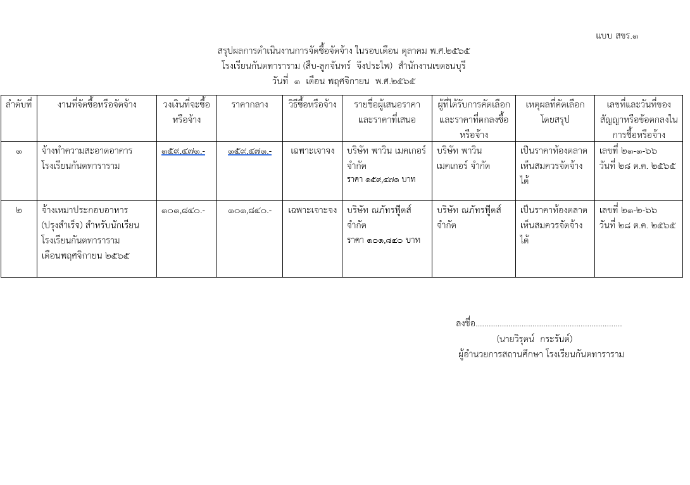

วัดประดิษฐาราม
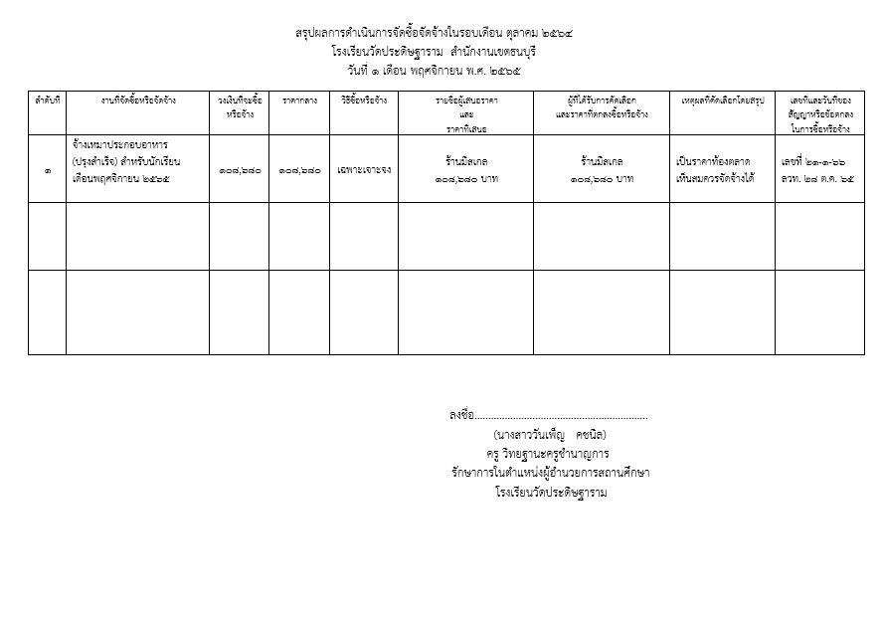

วัดราชคฤห์
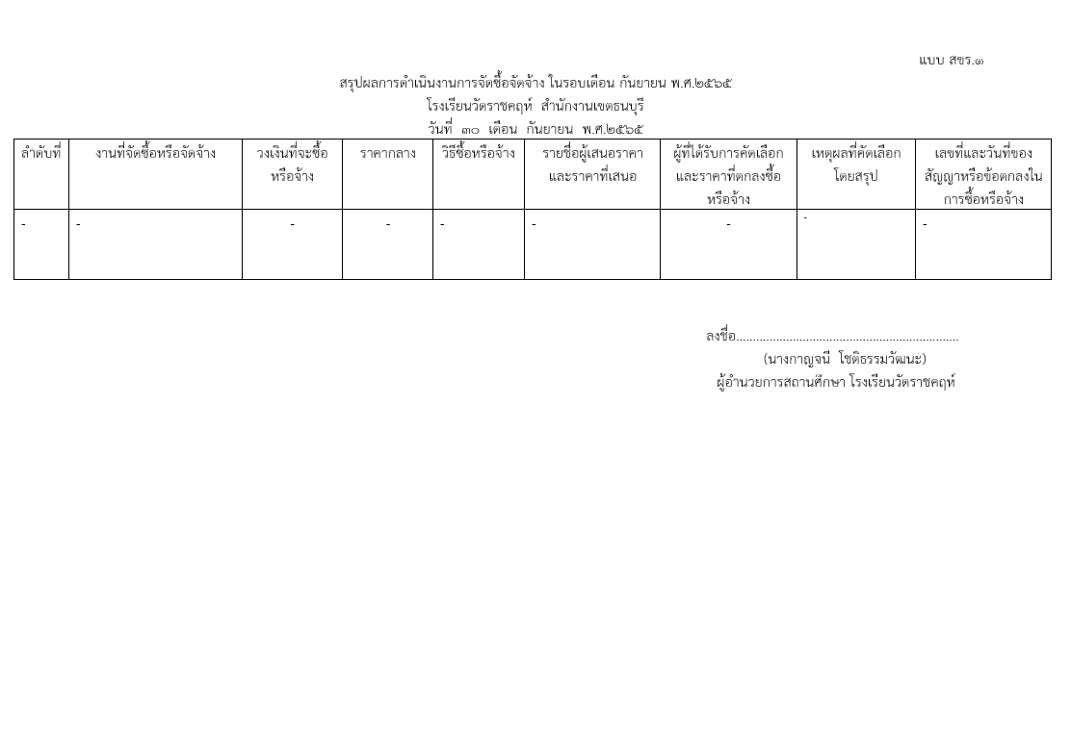

วัดบุคคโล
แบบ สขร.1
สรุปผลการดำเนินการจัดซื้อจัดจ้างในรอบเดือน ตุลาคม 2565
โรงเรียนวัดบุคคโล สำนักงานเขตธนบุรี
วันที่ 1 เดือน พฤศจิกายน พ.ศ. 2565
ลำดับที่ | งานที่จัดซื้อหรือจัดจ้าง | วงเงินที่จะซื้อหรือจ้าง | ราคากลาง | วิธีซื้อหรือจ้าง | รายชื่อผู้เสนอราคาและราคาที่เสนอ | ผู้ได้รับการคัดเลือกและราคาที่ตกลงซื้อหรือจ้าง | เหตุผลที่คัดเลือกโดยสรุป | เลขที่และวันที่ของสัญญาหรือข้อตกลงในการซื้อหรือจ้าง
1 | - | - | - | - | - | - | - | -
 | รวม | - | - | - | - | - | - | -

 |  |  |  |  |  | (นางสาวณมรัตน์ ปึงตระกูล)
 |  |  |  |  | ผู้อำนวยการสถานศึกษา โรงเรียนวัดบุคคโล

ฝ่ายปกครอง
แบบ สขร.1
สรุปผลการดำเนินการจัดซื้อจัดจ้างรอบเดือน ตุลาคม 2565
ฝ่ายปกครอง สำนักงานเขตธนบุรี
วันที่ 30 เดือน ตุลาคม พ.ศ. 2565
 |  |  |  |  |  |  |  | 1/1
ลำดับที่ | งานที่จัดซื้อหรือจัดจ้าง | วงเงินที่จะซื้อหรือจ้าง | ราคากลาง | วิธีซื้อหรือจ้าง | รายชื่อผู้เสนอราคาและราคาที่เสนอ | ผู้ที่ได้รับการคัดเลือกและราคาที่ตกลงซื้อหรือจ้าง | เหตุผลที่คัดเลือกโดยสรุป | เลขที่และวันที่ของ
 |  |  |  |  |  |  |  | สัญญาหรือข้อตกลง
 |  |  |  |  |  |  |  | ในการซื้อหรือจ้าง

ฝ่ายทะเบียน
 |  |  |  |  |  |  |  | แบบ สขร.1
สรุปผลการดำเนินการจัดซื้อจัดจ้างในรอบเดือนตุลาคม 2565
ฝ่ายทะเบียน สำนักงานเขตธนบุรี
วันที่.....1..เดือนพฤศจิกายน พ.ศ...2565..
ลำดับที่ | งานที่จัดซื้อหรือจัดจ้าง | วงเงินที่จะซื้อ หรือจ้าง | ราคากลาง | วิธีซื้อหรือจ้าง | รายชื่อผู้เสนอราคา และราคาที่เสนอ | ผู้ได้รับการคัดเลือกและ ราคาที่ตกลงซื้อหรือจ้าง | เหตุผลที่คัดเลือกโดยสรุป | เลขที่และวันที่ของสัญญาหรือข้อตกลงในการซื้อหรือจ้าง

1 | จ้างค่าจ้างเหมาบริการรายบุคคล เพื่อช่วยปฏิบัติงานฝ่ายทะเบียน ตำแหน่งเจ้าพนักงานธุรการ | 172,800.00 | 172,800.00 | เฉพาะเจาะจง | นางสาววีณา จันทร์เวช | นางสาววีณา จันทร์เวช | ใช้เกณฑ์ราคา | เลขที่ 26-1-๖6 ลว. 26 ต.ค.65
2 | จ้างค่าจ้างเหมาบริการรายบุคคล เพื่อช่วยปฏิบัติงานฝ่ายทะเบียน ตำแหน่งเจ้าพนักงานปกครอง | 216,000.00 | 216,000.00 | เฉพาะเจาะจง | นางสาวนิภาพร แดงสง่า | นางสาวนิภาพร แดงสง่า | ใช้เกณฑ์ราคา | เลขที่ 26-2-๖6 ลว. 26 ต.ค.65

ลงชื่อ.........................................ผู้สรุปผลฯ
(นางสาวฐิติรัตน์ วงศ์จา)
เจ้าพนักงานธุรการชำนาญงาน
ฝ่ายทะเบียน สำนักงานเขตธนบุรี

ฝ่ายพัฒนาฯ
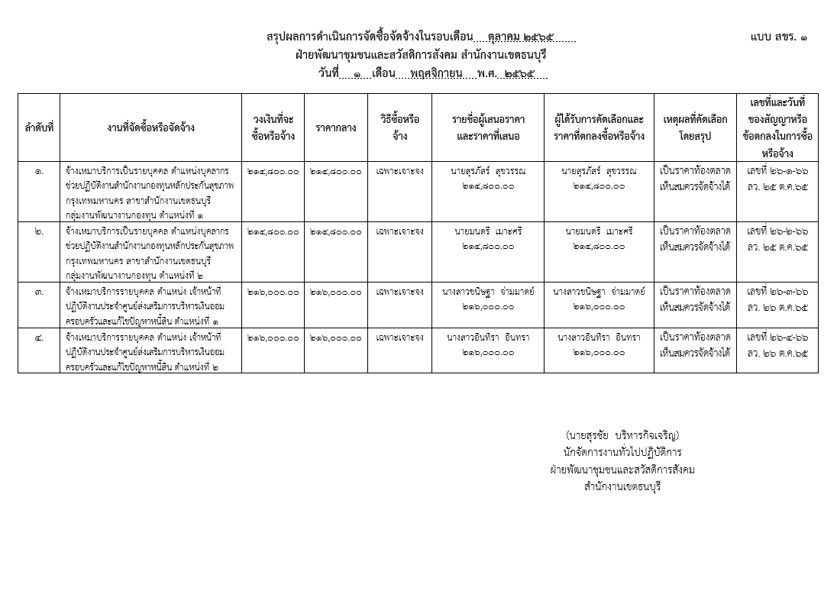

ฝ่ายเทศกิจ
 |  |  |  |  |  |  |  | แบบ สขร.1
สรุปผลการดำเนินงานการจัดซื้อจัดจ้างในรอบเดือน ตุลาคม 2565
ฝ่ายเทศกิจ สำนักงานเขตธนบุรี
วันที่ 30 เดือน ตุลาคม พ.ศ. 2565
 |  | วงเงินที่จะซื้อ |  |  |  | ผู้ที่ได้รับการคับเลือกและราคา |  | เลขที่และวันที่ของ
ลำดับที่ | งานที่จัดซื้อหรือจัดจ้าง | หรือจ้าง | ราคากลาง | วิธีซื้อหรือจ้าง | รายชื่อผู้เสนอราคาและราคาที่เสนอ | ที่ตกลงซื้อหรือจ้าง | เหตุผลที่คัดเลือกโดยสรุป | สัญญาหรือข้อตกลงใน
 |  |  |  |  |  |  |  | การซื้อหรือจ้าง
 | ไม่มีการจัดซื้อ จัดจ้าง

(นางสาวอุบลรัตน์ หมันสา)
เจ้าพนักงานธุรการชำนาญงาน
ฝ่ายเทศกิจ สำนักงานเขตธนบุรี

ฝ่ายโยธา
แบบ สขร.1
สรุปผลการดำเนินการจัดซื้อจัดจ้างรอบเดือน ตุลาคม 2565
ฝ่ายโยธา สำนักงานเขตธนบุรี
วันที่ 31 เดือน ตุลาคม พ.ศ. 2565
 |  |  |  |  |  |  |  | 1/1
ลำดับที่ | งานที่จัดซื้อหรือจัดจ้าง | วงเงินที่จะซื้อหรือจ้าง | ราคากลาง | วิธีซื้อหรือจ้าง | รายชื่อผู้เสนอราคาและราคาที่เสนอ | ผู้ที่ได้รับการคัดเลือกและราคาที่ตกลงซื้อหรือจ้าง | เหตุผลที่คัดเลือกโดยสรุป | เลขที่และวันที่ของ
 |  |  |  |  |  |  |  | สัญญาหรือข้อตกลง
 |  |  |  |  |  |  |  | ในการซื้อหรือจ้าง
ไม่มีการจัดซื้อจัดจ้าง

